Opastusta
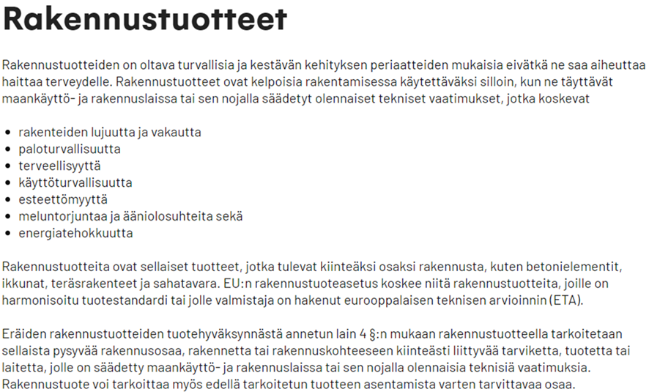
 |  |  | 2023-09-01
Taulukoiden tekstien selvennyksiä
 | poltettu U-tiili | = | umpitiili ja reikätiili lukuunottamatta kennotiiliä
 | normalisoitu puristuslujuus | = | tiilen purituslujuus muunnettuna 10x10x10 cm kuution puristuslujuudeksi sisältäen saman reikäprosentin kuin tiilessä
 | kategoria | = | kategorian I tiilille ilmoitettu puristuslujuus on määritetty siten, että alitustodennäköisyys ≤ 5 %, muut kategoriassa II
 |  |  | Huom. 1: Suomessa kategorioan I tiilille materiaaliosavarmuuskerroin = 1,8 (ominaisuuslaastille) ja kategorian II tiilille = 2,5

Tarvittava täydentävä ohjeistus
 | Ohje sille, miten vanhaa tuotetietoa (kun saatavilla) voidaan hyödyntää
 | Ohje, miten tuotteet purkuvaiheessa tulee lajitella siten, että tarkasteltavan toimituserän tuotteet ovat homogeenisia (vähentää testaustarvetta)
 | Ohje, miten näyttöönotto suoritetaan
 | Ohje, milloin purkukohteessa rakennustuote on ollut sellaisissa olosuhteissa, että pitkäaikaistestausta tai päästötestausta ei tarvita
 | Ohje X päästöluokituksen käytölle
 | Ohje, miten suunnittelussa varmistetaan, että uudelleen käytetyt rakennustuotteet kestävät suunnitellun käyttöiän
ok | Lähtötietokaavake ikkunan U-arvon laskentaan
 | Ohjeet tiilien puhtausluokan ja ehjyysluokan määritykseen
 | Ohjeet sen määritykseen, milloin puretut tuotteet eivät ole jätettä ja milloin ovat jätettä

